Blad1
Klädsortiment IK Oden

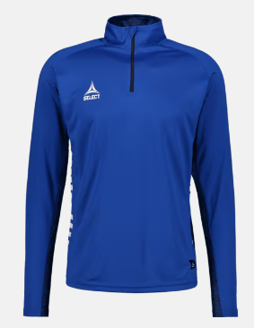
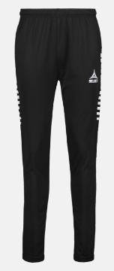
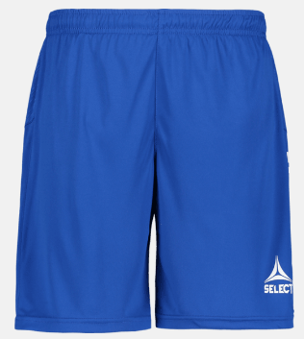

Träningströja |  | Träningsbyxor |  |  | Träningsshorts
Juniorstorlekar |  | Juniorstorlekar |  |  | Juniorstorlekar
Dragkedja vid halsen |  | Dragkedja i bensluten för enklare på- och avtagning |  |  | 100% polyester
100% polyester |  | 100% polyester |  |  | Storleksguide: 6=116, 8=128, 10=140, 12=152, 14=164
Storleksguide: 6=116, 8=128, 10=140, 12=152, 14=164 |  | Storleksguide: 6=116, 8=128, 10=140, 12=152, 14=164

Pris: | 359 kr | Pris: | 359 kr |  | Pris: | 199 kr

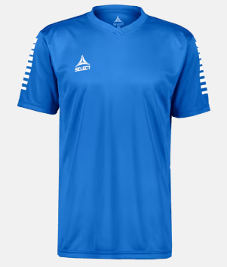
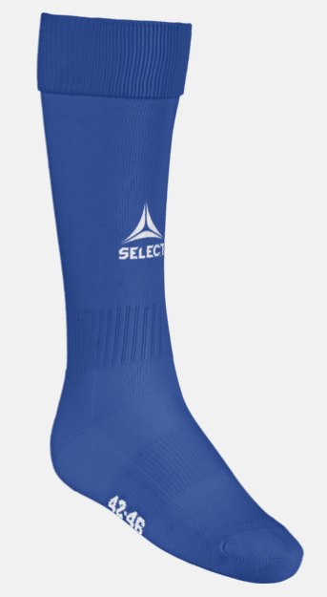
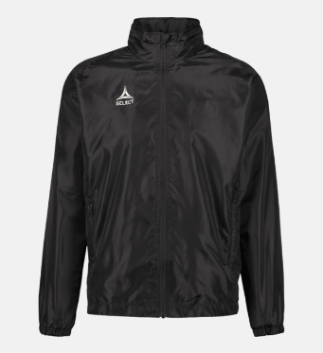

Träningströja/matchtröja |  | Fotbollsstrumpor |  | Träningsjacka
Juniorstorlekar |  | Kompressionsform med extra stöd för fotvalvet |  | Juniorstorlekar
Funktionsmaterial med andasförmåga |  | Extra vaddering under foten för bättre komfort |  | Sidofickor med dragkedja
100% polyester |  | Snabbtorkande funktionsmaterial |  | 100% polyester
Storleksguide: 6=116, 8=128, 10=140, 12=152, 14=164 |  | 100% nylon |  | Storleksguide: 6=116, 8=128, 10=140, 12=152, 14=164

Pris: | 179 kr | Pris: | 119 kr | Pris: | 479 kr

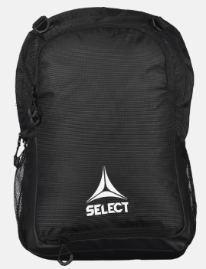
 |  | Information kring tryck
 |  | Vi trycker alla kläder på Brages. Odenloggan betalar föreningen men vill vi ha något annat tryck får vi själva stå för det.

 |  | Prislista Brages
 |  | Siffror rygg: 25:-/st
 |  | Namn rygg: 45:-/st
 |  | Initialer: 15:-/st

 |  | Ska det tryckas sponsorloggor beror det lite på hur det ser ut, men enfärgstryck till exempel kostar vid 11-49 plagg 32:-/st + startkostnad 300:-
 |  | Samlingstryck med flera loggor: 40:-/st + startkostnad 400:-
 |  | Alla priser är exkl. moms (25% tillkommer)

Ryggsäck
Volym: 25 l
Mått: 48x32x16 cm

Pris: | 319 kr

